상품제안서
송월 스누피 조이쿨50 미니 비치타올 | 상품코드: F24014

 |  |  |  |  |  |  | 02-412-0044 | www.easy1.co.kr
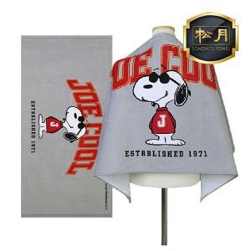

【상세/제작정보】 | ★자수인쇄는 크기, 난이도 등에 따라 금액변동이 있을 수 있으니 사전에 문의 바랍니다.

【인쇄/포장옵션】 | 실크, 자수 / 포장지포장

【공급단가】 | 수량 | 100~ | 300~ | 500~ | 1,000~ | 3,000~
*VAT별도 | 단가 | 14,320원 | 13,980원 | 13,650원 | 13,310원 | 12,860원

【상품 URL】 | https://dev.easy1.co.kr:443/src/goods_detail.php?gdno=24014

